phosphate Buffer
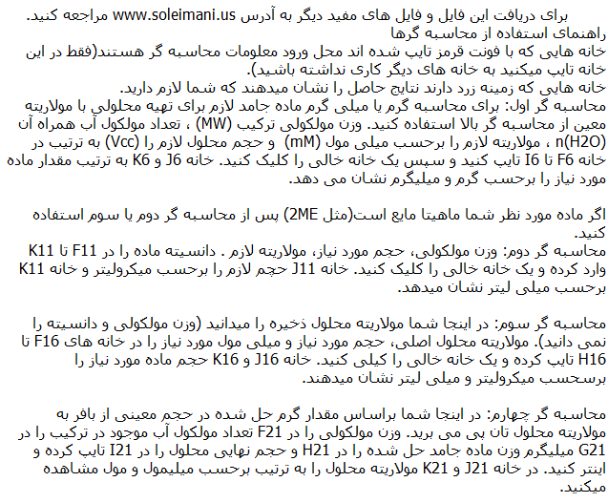
Na | K | P | O | H | Na2HPO4 | NaH2PO4 | K2HPO4 | KH2PO4 | H2O | 2ME
22.98977 | 39.0983 | 30.97376 | 15.9994 | 1.0079 | 141.959 | 119.977 | 174.176 | 136.085 | 18.0152 | HSCH2CH2OH
 |  |  |  |  |  |  |  |  |  | 78.1288
S | C |  |  |  | mM => mg
32.06 | 12.011 |  |  |  | MW | n(H20) | mM | V(cc) | mg(?) | gram(?)
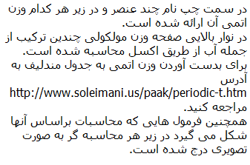
 |  |  |  |  | 141.959 | 0.0 | 500.0 | 500.0 | 35489.7 | 35.4897

 |  |  |  |  | liquid
 |  |  |  |  | MW | V(cc) | mM | Density | ul(?) | ml(?)
 |  |  |  |  | 78.129 | 15.0 | 10.0 | 1.114 | 10.520 | 0.011

 |  |  |  |  | liquid
 |  |  |  |  | conc.(M) | V(cc) | mM |  | ul(?) | ml(?)
 |  |  |  |  | 14.3 | 1000.0 | 14.3 |  | 1000.000 | 1.000

 |  |  |  |  | mg => mM
 |  |  |  |  | MW | n(H2O) | mg | V(cc) | mM(?) | M(?)
 |  |  |  |  | 141.959 | 0.000 | 70000.000 | 1000.000 | 493.1 | 0.493

